รายการที่ 5
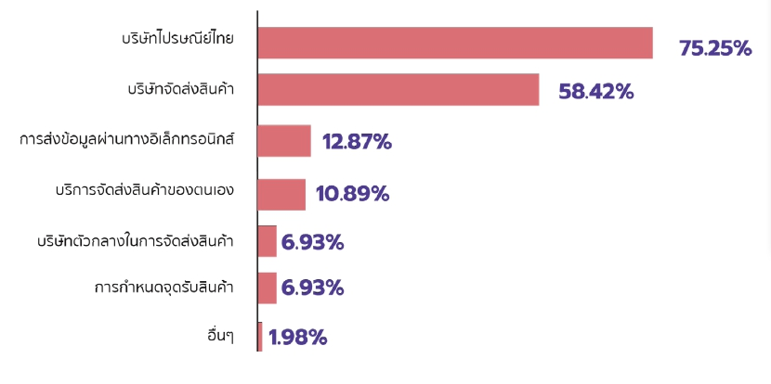
ร้อยละของผู้ประกอบการ e-Commerce ปี 2560 จำแนกตามช่องทางการขนส่งสินค้าและบริการ ของผู้ประกอบการ SMEs

ช่องทางการขนส่ง | ปี 2560
บริษัทไปรษณีย์ไทย | 75.25
บริษัทจัดส่งสินค้า | 58.42
บริษัทตัวกลางในการจัดส่งสินค้า | 6.93
บริการจัดส่งสินค้าเป็นของตนเอง | 10.89
การส่งข้อมูลผ่านทางอิเล็กทรอนิกส์ | 12.87
การกำหนดจุดรับส่งสินค้าระหว่างผู้ประกอบการกับลูกค้า | 6.93
อื่นๆ | 1.98

ภาพที่ 5 ร้อยละของผู้ประกอบการ e-Commerce ปี 2560 จำแนกตามช่องทางการขนส่งสินค้าและบริการ ของผู้ประกอบการ SMEs

